地方債現在高 印刷
 | 43. 地方債現在残高（人口１人当たり）

 | 時点 2015(H27)年度（毎年） |  |  |  |  |  |  | 平 均 値 |  |  |  | 347,501
 | 単位 円 |  |  |  |  |  |  | 標準偏差 |  |  |  | 132,937
 | 市町村名 | 指標 | 順位 |  | #REF! | 備考 | 市町村名 | 指標 | 順位 |  | #REF! | 備考

 | 千葉県 | 347,501 |  | － |  |  | 八街市 | 247,300 |  | 39
 | 千葉市 | 741,468 |  | 1 |  |  | 印西市 | 188,406 |  | 49
 | 銚子市 | 454,894 |  | 12 |  |  | 白井市 | 262,556 |  | 35
 | 市川市 | 126,155 |  | 53 |  |  | 富里市 | 343,646 |  | 27
 | 船橋市 | 236,608 |  | 45 |  |  | 南房総市 | 698,276 |  | 2
 | 館山市 | 366,345 |  | 23 |  |  | 匝瑳市 | 450,367 |  | 13
 | 木更津市 | 252,647 |  | 38 |  |  | 香取市 | 493,203 |  | 7
 | 松戸市 | 216,820 |  | 48 |  |  | 山武市 | 376,188 |  | 21
 | 野田市 | 298,343 |  | 31 |  |  | いすみ市 | 466,077 |  | 11
 | 茂原市 | 441,841 |  | 14 |  |  | 大網白里市 | 293,878 |  | 33
 | 成田市 | 362,680 |  | 24 |  |  | 酒々井町 | 237,482 |  | 43
 | 佐倉市 | 178,801 |  | 51 |  |  | 栄町 | 357,867 |  | 25
 | 東金市 | 401,452 |  | 17 |  |  | 神崎町 | 388,531 |  | 20
 | 旭市 | 412,360 |  | 16 |  |  | 多古町 | 258,572 |  | 37
 | 習志野市 | 239,403 |  | 42 |  |  | 東庄町 | 239,482 |  | 41
 | 柏市 | 237,212 |  | 44 |  |  | 九十九里町 | 482,626 |  | 8
 | 勝浦市 | 473,457 |  | 10 |  |  | 芝山町 | 316,928 |  | 29
 | 市原市 | 186,181 |  | 50 |  |  | 横芝光町 | 521,017 |  | 5
 | 流山市 | 260,808 |  | 36 |  |  | 一宮町 | 297,037 |  | 32
 | 八千代市 | 293,362 |  | 34 |  |  | 睦沢町 | 392,121 |  | 19
 | 我孫子市 | 234,615 |  | 46 |  |  | 長生村 | 343,705 |  | 26
 | 鴨川市 | 586,134 |  | 3 |  |  | 白子町 | 368,797 |  | 22
 | 鎌ケ谷市 | 311,196 |  | 30 |  |  | 長柄町 | 429,288 |  | 15
 | 君津市 | 161,515 |  | 52 |  |  | 長南町 | 501,501 |  | 6
 | 富津市 | 321,812 |  | 28 |  |  | 大多喜町 | 479,650 |  | 9
 | 浦安市 | 119,476 |  | 54 |  |  | 御宿町 | 392,834 |  | 18
 | 四街道市 | 245,243 |  | 40 |  |  | 鋸南町 | 549,016 |  | 4
 | 袖ケ浦市 | 227,859 |  | 47

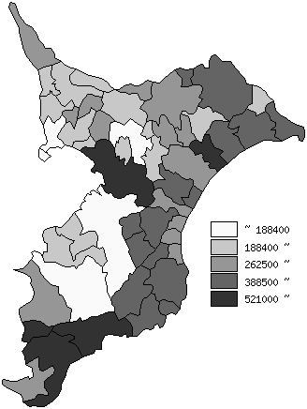
 | 千葉県の推移
平成23年度 | 317235
平成24年度 | 321541
平成25年度 | 330375
平成26年度 | 338953.53704
平成27年度 | 347501

《備 考》 ・資料出所 総務省「市町村別決算状況調」 ・算出方法 地方債現在高÷住民基本台帳人口(H28.1.1) 注) 県数値は、単純平均値です。

